상품제안서
포미 극세사 담요 | 상품코드: S38001

 |  |  |  |  |  |  | 02-713-8555 | www.synergygift.co.kr
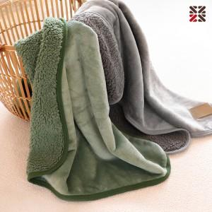

【상세/제작정보】 | <p><span style="font-size: 14pt;">※ 자수불가 상품 입니다.</span></p>

【인쇄/포장옵션】 | 실크 / OPP(비닐)

【공급단가】 | 수량 | 30~ | 100~ | 300~ | 1,000~ | 3,000~
*VAT별도 | 그레이 | 6,500원 | 6,150원 | 5,900원 | 5,650원 | 5,550원
 | 그린 | 6,500원 | 6,150원 | 5,900원 | 5,650원 | 5,550원

【상품 URL】 | https://www.synergygift.co.kr:443/src/goods_detail.php?gdno=38001

